詳列第2-4頁之內容
 |  | 救援表單 - 識別第二頁至第四頁之預期內容

 | 本表僅供參考。擬訂此表旨在瞭解第一線救難人員對於道路上遇到各類型客車所預期之內容。
 | 即使某些章節未有特定內容，規章清楚要求所有章節皆須呈現在救援表單中。
 | 下表區分了不同類型的車型，並列出一些範例。
 | 然而，各章節之具體內容由車輛業者自行決定。
 | 按照推進能源分隔欄位可能不是區分內容的唯一方法，這也是舉例的原因。
 | 現今無法列出未來汽車第一線與第二線救難人員關心的所有項目，因此本表並非詳盡無遺。

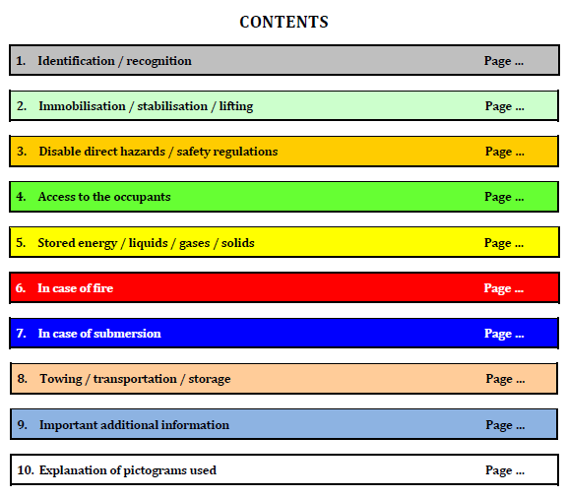
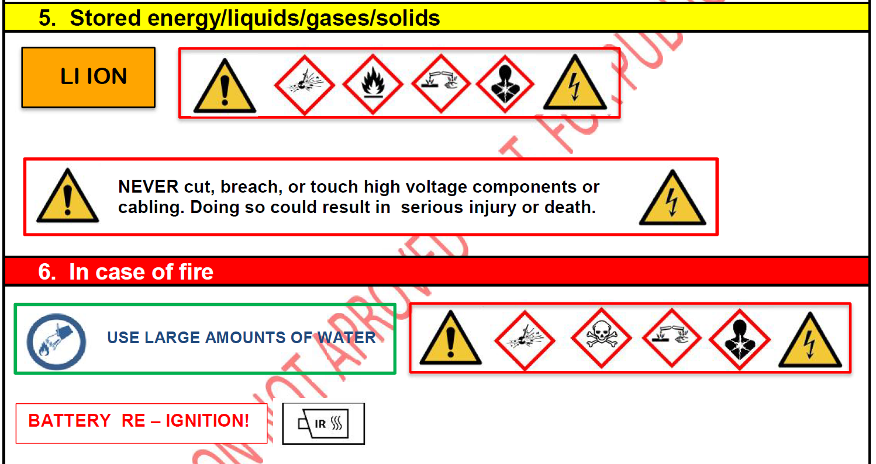
 | ISO 17840 第三部分之章節 | 該章節之特定主題 | 柴油 | 汽油 | 氣體、液化石油氣、壓縮天然氣 | 低溫液化天然氣 | 氫氣 | 高電壓 | 停止和啟動 | 範例 / 評論 | 以高電壓車輛為例，ISO 17840 第三部分列出的所有圖示，用於救援表單的附加頁面 | 本表依據 ISO 17840 第三部分和第四部分的內容
content for page 2 to page 4 of Rescue Sheet | 1. 識別 / 辨認 |  | O | O | M | M | M | M | M | 例如：特定配備的標誌 (例如：電動車款的藍色廠牌標誌)
 | 2. 固定 / 穩定 / 舉升 | 固定 | 與推進能源無關。請參閱範例 |  |  |  |  |  |  | 說明如何停止引擎（鑰匙、智慧鑰匙、按鈕...）
 |  | 穩定 / 舉升 | O | O | M | M | M | M | M | 注意高壓電池或油箱可能受到的干擾
 | 3. 解除直接性危害 / 安全規範 | 配用電池 | 與推進能源無關。請參閱範例 |  |  |  |  |  |  | 所有類型：使火工裝置失效。 對於內燃機以外的其他類型：第一個動作是解除推進能源（斷開高壓電路或關閉電磁閥）。
 |  | 動力電池 / 儲氣罐 | O | O | M | M | M | M | M | 對於內燃引擎以外的其他車輛：停用推進能源的補充行動（隔離高壓電池或儲氣罐）、使用的個人防護裝備 電池類型，例如鋰離子、鎂…
 | 4. 接近乘員途徑 |  | 與推進能源無關。請參閱範例 |  |  |  |  |  |  | 膠合玻璃、伸縮式車門把手
 | 5. 儲存之能源 / 液體 / 氣體 / 固體 |  | M | M | M | M | M | M | M | 推進能源：電池（鋰離子、NimH、LMP等）、氣體（H2、CNG等）。若電池、電解液連結、氣體連結等損壞時該如何處理？
 |  |  | 不僅與推進能源有關。請參閱範例。 但每種推進能源都有一套來自 ISO 17840 第三部分的圖示，必須顯示在本章節中。
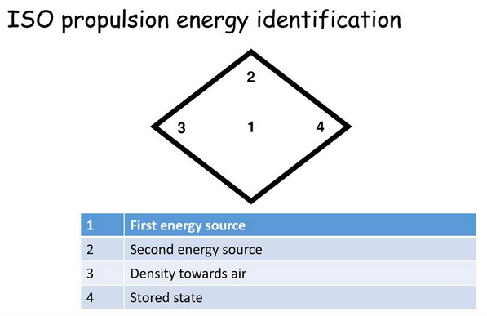
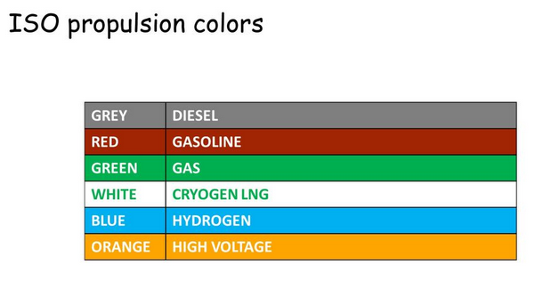
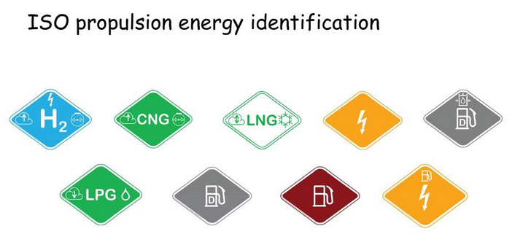
 | 6. 火災處置 |  | M | M | M | M | M | M | M | 在火災情況下，如何管理能源儲存 / 包括例如48V 鋰離子電池
 |  |  | 不僅與推進能源有關。請參閱範例。 但每種推進能源都有一套來自 ISO 17840 第三部分的圖示，必須顯示在本章節中。 |  |  |  |  |  |  | 包括碳纖維、鋁、鎂、易燃液體等 / 包括液壓支桿
 | 7. 沉沒處置 |  | O | O | M | M | M | M | M | 在浸沒情況下，救援人員的具體行動 ?
 | 8. 拖吊 / 運輸 / 存放 |  | O | O | M | M | M | M | M
 |  |  | 不僅與推進能源有關。請參閱範例。 但每種推進能源都有一套來自 ISO 17840 第三部分的圖示，必須顯示在本章節中。
 | 9. 重要補充資訊 |  | M | M | M | M | M | M | M | 針對前述章節無法列出的項目
 | 10. 所使用圖示之說明 |  | O | O | M | M | M | M | M | 若非來自圖例

 |  | O = 選擇性(Optional) |  |  | M = 強制性(mandatory)

